Расчет ДУ
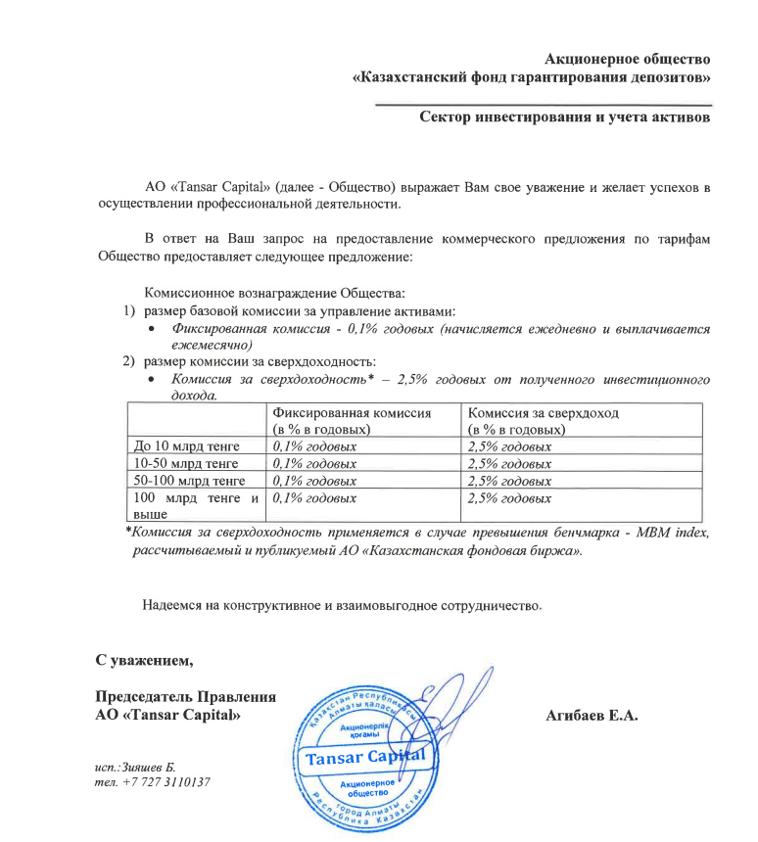
Средняя грязная | Сумма комиссий кроме ДУ | Месячная доля комиссии ДУ | Оплаченная комиссия ДУ за сентябрь (без корректировки) | Фактическая комиссия за сентябрь | Корректировка комиссии ДУ за сентбрь | Комиссия ДУ за октябрь | К оплате
22,367,054,979.8 | 1,075,437.43 | 1,863,921.25 | 1,840,661.38 | 1,840,657.70 | -3.68 | 1,863,676.30 | 1,863,672.62

